Dashboard
BLOCK 139

 | VERSION | 1.0.0

Chuyên Đề Phát Triển Web 1

Evidance
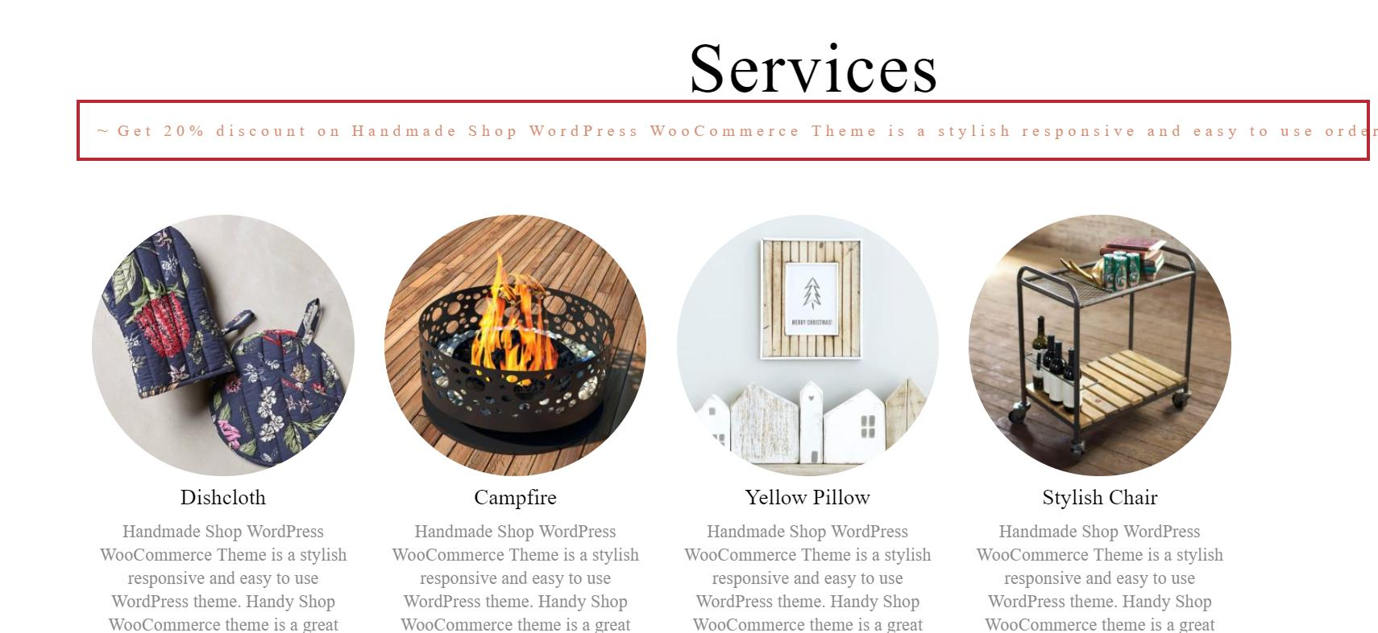
hình 1: kiểm tra thẻ nội dung tiêu đề khi nhập thêm nội dung

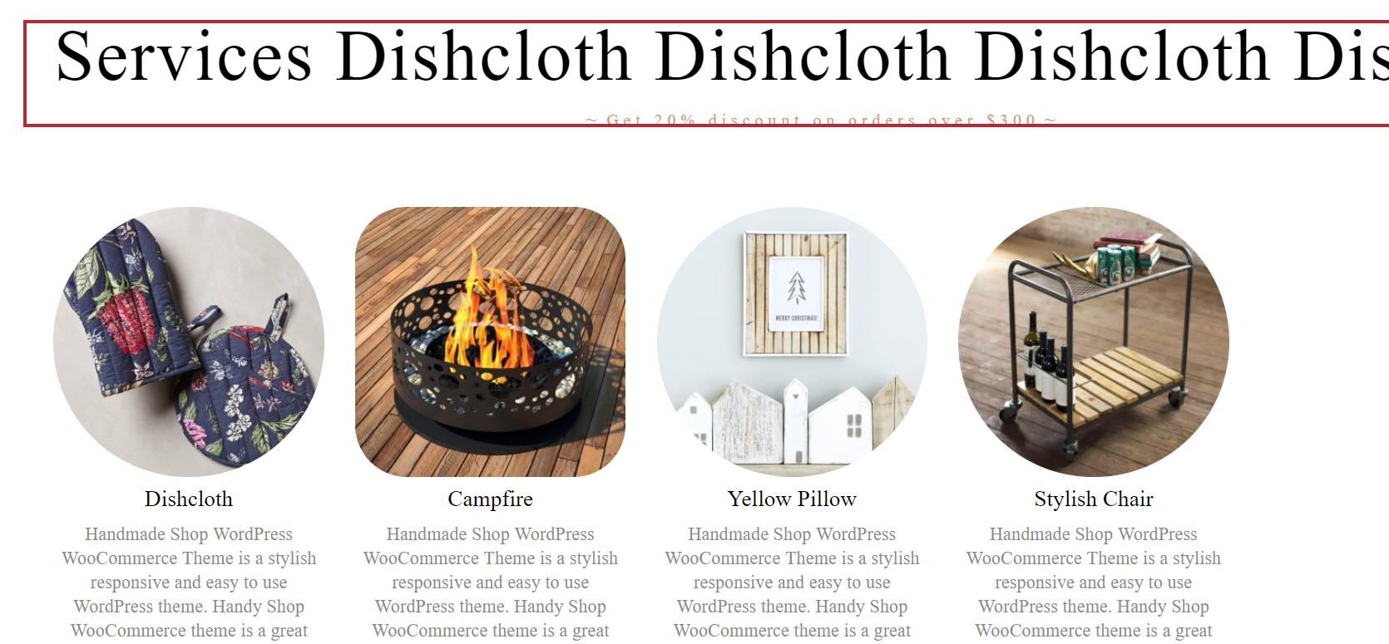
hình 2: kiểm tra thẻ tiêu đề khi nhâp thêm nội dung

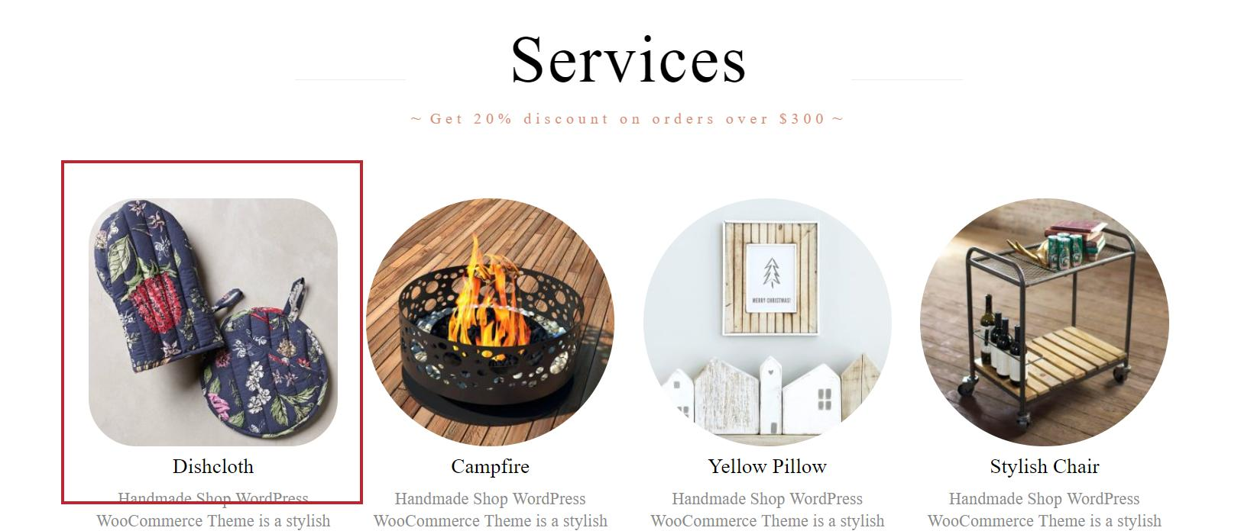
hình 3: kiểm tra hình khi trỏ chuột

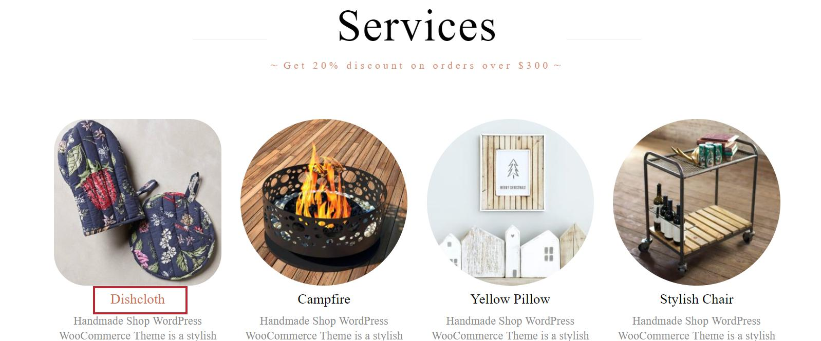
hình 4: kiểm tra tiêu đề sản phẩm

hình 5: kiểm tra nội dung tiêu đề khi nhập thêm nội dung
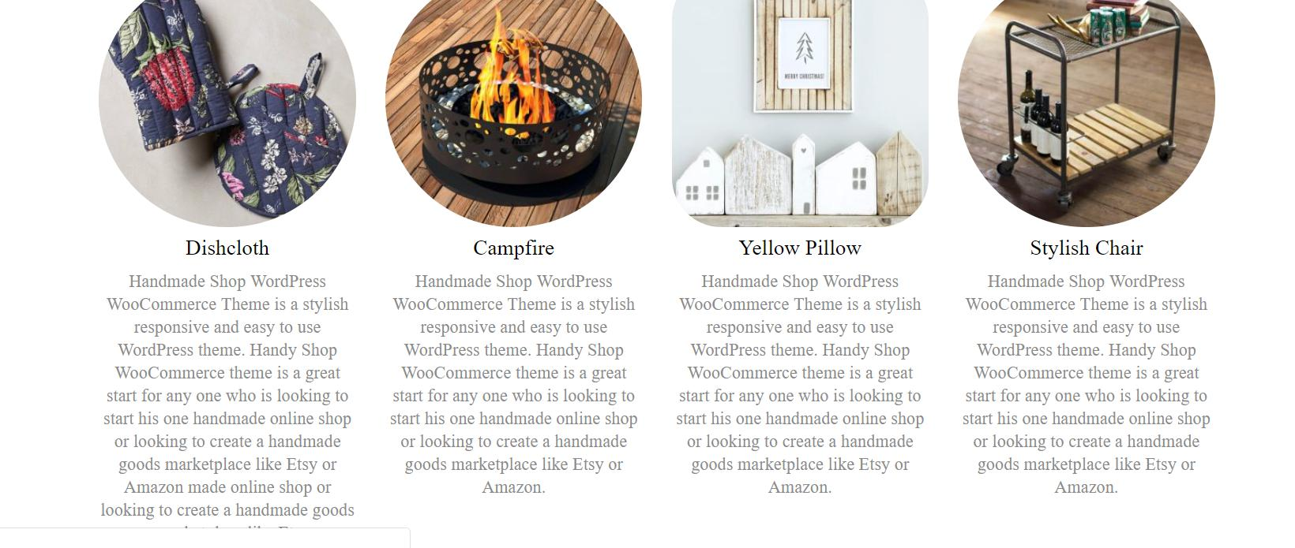

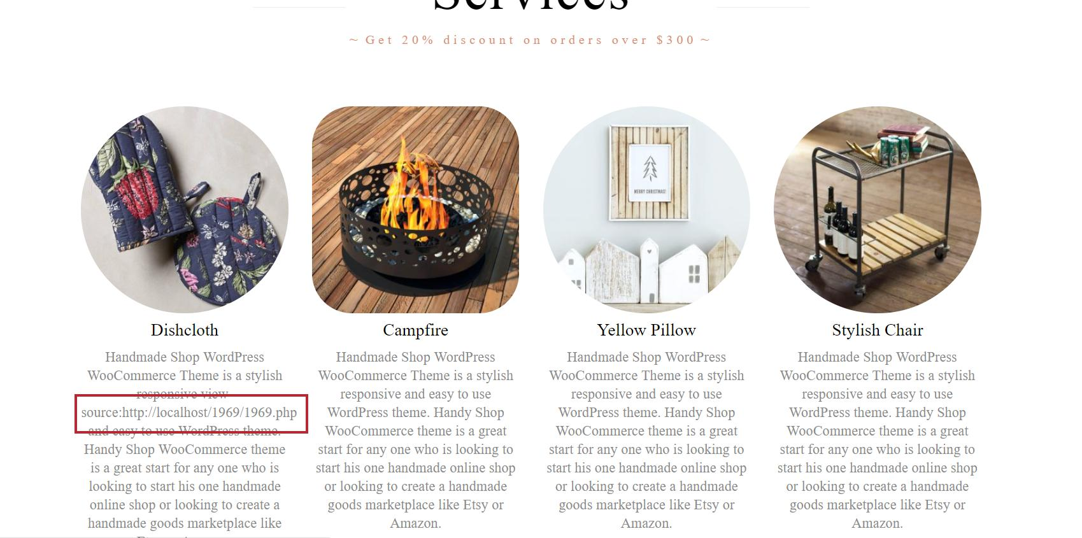
hình 6: kiểm tra nội dung tiêu đề khi nhập link url

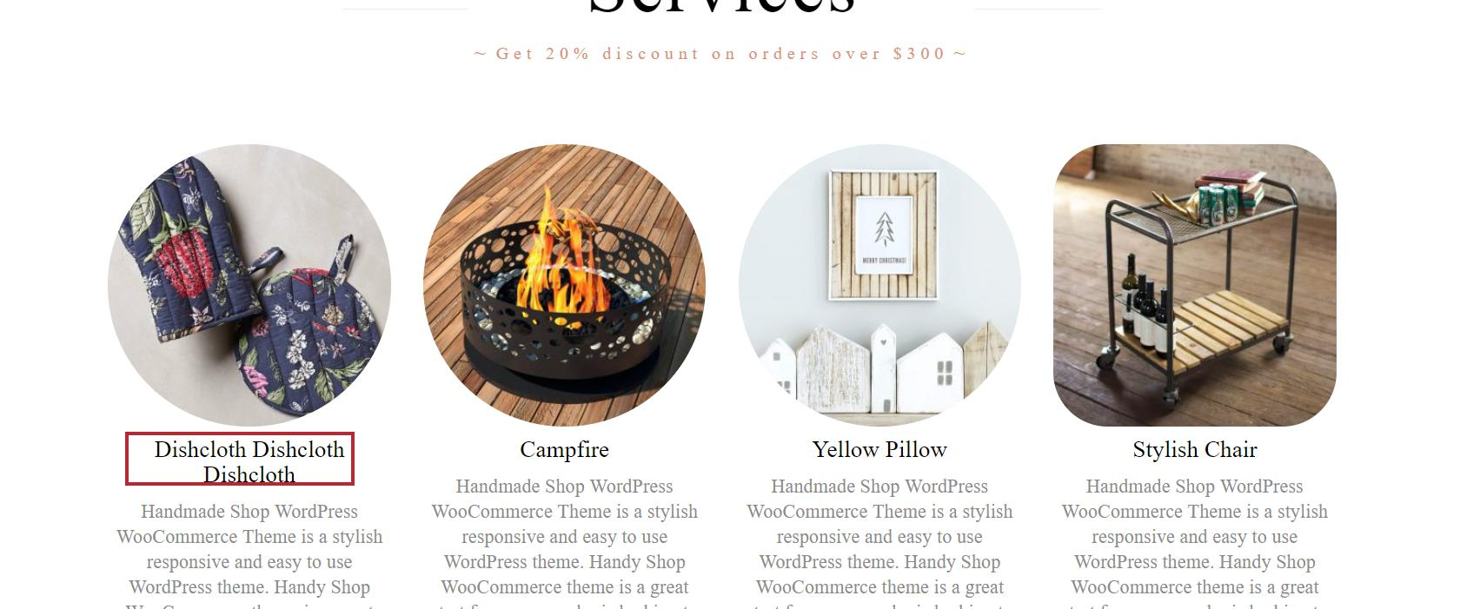
hình 7:Kiểm tra thẻ tiêu đề sản phẩm

